상품제안서
KF94 로고인쇄 마스크 | 상품코드: S14880

 |  |  |  |  |  |  | 02-713-8555 | www.synergygift.co.kr
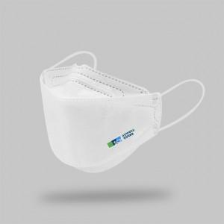 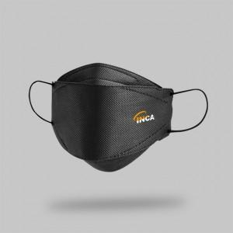

【상세/제작정보】 | 밀봉포장, 선명한 고퀄리티 전사인쇄 방식 로고인쇄 KF94 마스크!

【인쇄/포장옵션】 | 풀칼라 / 밀봉씰링포장

【공급단가】 | 수량 | 1,000~ | 3,000~ | 5,000~ | 10,000~ | 20,000~
*VAT별도 | KF94 3D화이트 | 380원 | 370원 | 360원 | 350원 | 340원
 | KF94 3D블랙 | 390원 | 380원 | 370원 | 360원 | 340원

【상품 URL】 | https://www.synergygift.co.kr:443/src/goods_detail.php?gdno=19241

